租赁台账
 | 北京国世通房地产开发有限公司出具——2024年租赁情况表
序号 | 租户名称 | 出租物业号 | 房产证 | 面积 | 租期 |  | 租金标准 | 租金支付方式 | 租金变化约定 | 年租金
 |  |  |  | sq.m. | 从(From) | 至(To)
1 | 中信银行 | 海淀区万柳蜂鸟家园2号楼E区 | X京房权证海字第285275号 | 1,715.28 | 2022-01-26 | 2028-01-25 | 一层17.5 二层8.5 三层7.5 | 半年付 | 第四年起租金上浮5%CPI因素上浮另计 | 6,648,606.40
2 | 北京何氏眼科医院有限公司 | 海淀区万柳蜂鸟家园2号楼A区一层 | X京房权证海字第285750号 | 384.19 | 2023-12-01 | 2029-11-30 | 15.70 | 季付 | 每两年租金上浮5%CPI因素上浮另计 | 2,201,600.80
 | 北京云泰医院管理有限责任公司 | 海淀区万柳蜂鸟家园2号楼A区二层 | X京房权证海字第285271号、第285276号 | 1,042.41 | 2023-07-06 | 2028-07-05 | 8.20 | 季付 | 第四年起租金上浮5%CPI因素上浮另计 | 3,119,933.13
3 | 华金证券有限责任公司 | 海淀区万柳蜂鸟家园2号楼A区三层 | X京房权证海字第285563号 | 632.10 | 2023-07-01 | 2025-06-30 | 7.45 | 季付 | 续租两年 | 1,718,837.93
4 | 中国建设银行股份有限公司北京市支行 | 海淀区万柳蜂鸟家园2号楼D区一层 | X京房权证海字第285279号 | 502.07 | 2022-04-01 | 2025-03-31 | 17.35 | 年付 | 续租3年 | 3,180,000.00
5 | 北京春及康复诊所有限公司 | 海淀区万柳蜂鸟家园2号楼C、D区三层 | X京房权证海字第 第285272、285279 号 | 913.50 | 2021-12-01 | 2026-11-30 | 7.56 | 季付 | 第三年起租金上浮5%CPI因素上浮另计 | 2,520,000.00
6 | 北京归位万柳休闲健身有限公司 | 海淀区万柳蜂鸟家园2号楼B区三层 | X京房权证海字第 285276 号 | 387.50 | 2021-12-01 | 2026-11-30 | 9.35 | 季付 | 第三年起租金上浮5%CPI因素上浮另计 | 1,325,354.63
7 | 浦发银行 | 海淀区万柳蜂鸟家园2号楼C区一层 | X京房权证海字第285272号 | 306.70 | 2020-02-15 | 2025-02-14 | 18.38 | 年付 | 第一二年17.5,第三年起18.38 | 2,057,558.29
8 | 北京海妇宝贝家托育服务有限公司 | 海淀区万柳中路35号蜂鸟社区商业楼C、D区二层 | X京房权证海字第285272号 、285279号 | 1,031.16 | 2023-03-20 | 2028-03-19 | 7.35 | 季付 | 第二年、第三年、第四年租金上浮5%，CPI因素上浮另计 | 2,763,457.24
9 | 中国中金财富证券有限公司北京中关村南大街证券营业部 | 海淀区万柳蜂鸟家园2号楼B、C区部分一层 | X京房权证海字第285272号、285276号 | 524.00 | 2021-05-01 | 2025-04-30 | 16.80 | 季付 | 第一二年16,第三年起16.8 | 3,213,168.00
合计 |  |  |  | 7,438.91 |  |  |  |  |  | 28,748,516.41 | 10.59

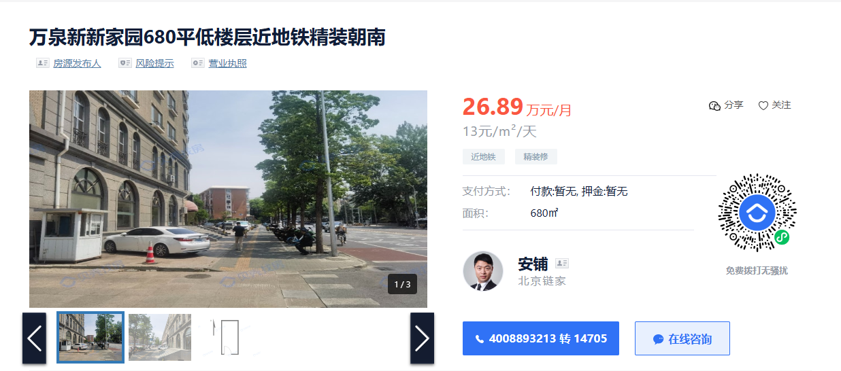

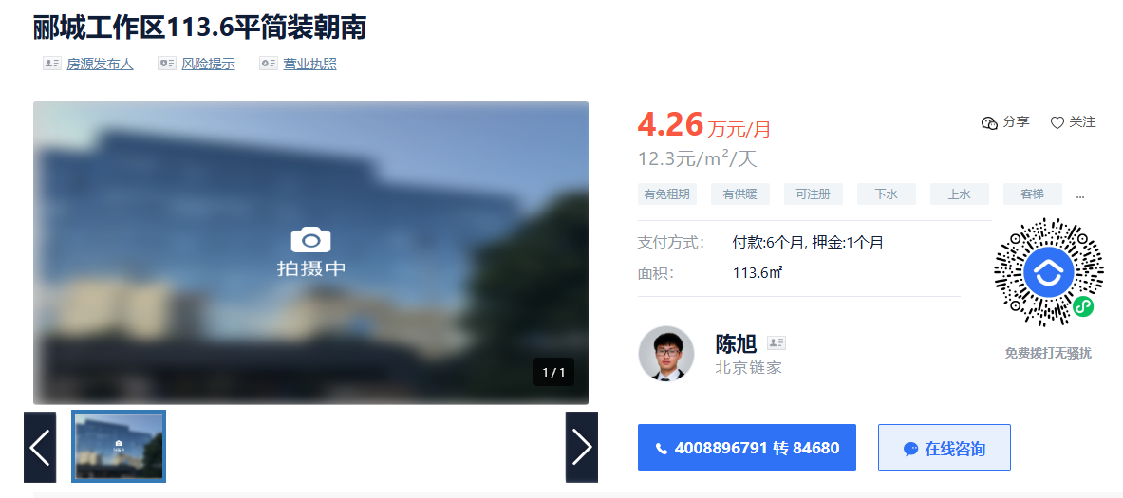

Sheet1
